箱唛扫码
Factory name (工厂名称) | 安阳景虹服饰有限公司
PO. Number(订单号) | 83073-01 83310-01
Style Code.(款号) | 5759-080
Product Code.(产品编号) | RECYCLE CARE LABEL RECYCLE COMPONENT LABEL | Carton No.(箱号):
Inner Packages(包装方式） | 2000pcs/ bundle | 1\1
SIZE/qty (尺码/数量) | 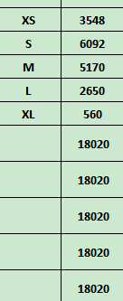
Carton Dimension（箱规） | 30*40*50 | Country of Origin：
Gross Weight（毛重） | 20.8KG | Made In China
Net Weight（净重） | 20.4KG
Remark（备注）

05759080122014
05759080122021
05759080122038
05759080122045
05759080122052

